상품제안서
도브 포밍 핸드워시 2P 세트 | 상품코드: S46421

 |  |  |  |  |  |  | 02-713-8555 | www.synergygift.co.kr
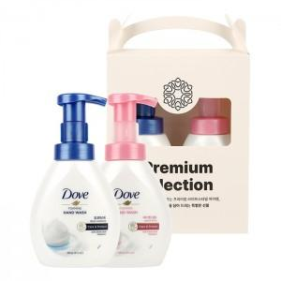 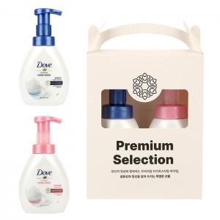 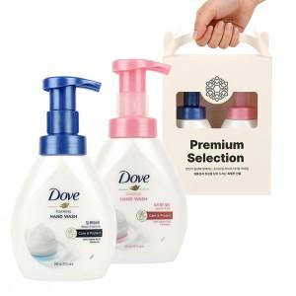

【상세/제작정보】 | <p><span style="font-size: 14pt;">※&nbsp;</span><span style="font-size: 14pt;">핸드워시 향 선택 불가</span></p>

【인쇄/포장옵션】 | 스티커 / 포장불가능

【공급단가】 | 수량 | 50~ | 100~ | 300~ | 1,000~ | 3,000~
*VAT별도 | 단가 | 12,310원 | 11,830원 | 11,340원 | 11,050원 | 10,760원

【상품 URL】 | https://www.synergygift.co.kr:443/src/goods_detail.php?gdno=46421

